setup k8s dev env
Lab: Docker - Set up สำหรับ windows | step 1: | "เปิดโปรแกรม PowerShell ขึ้นมาด้วยสิทธิ Administrator (คลิกขวา Run as Administrator) และพิมพ์คำสั่งดังนี้ เพื่อเปิดใช้งาน Windows Subsystem for Linux dism.exe /online /enable-feature /featurename:Microsoft-Windows-Subsystem-Linux /all /norestart"
 | step 2: | "พิมพ์คำสั่งดังนี้เพื่อเปิดใช้งาน Virtual Machine Platform dism.exe /online /enable-feature /featurename:VirtualMachinePlatform /all /norestart"
 | step 3: | Restart Windows
 | step 4: | Download WSL2 Linux kernel ที่นี่ https://docs.microsoft.com/en-gb/windows/wsl/wsl2-kernel
 | step 5: | Download และ Install Docker Desktop https://docs.docker.com/desktop/install/windows-install/
 | step 6: | "เปิดโปรแกรมชื่อ Ubuntu หรือชื่อ Linux หรือ command prompt ที่ลงไว้ ขึ้นมาและรันคำสั่งดังนี้เพื่อทดสอบว่าการติดตั้งสมบูรณ์ sudo docker run hello-world"
 | step 7: | สั่ง docker ps และ docker ps -a ตามลำดับ
 | step 8: | ติดตั้ง VSCode Remote - WSL สำหรับการใช้งานที่งานขึ้น https://code.visualstudio.com/download

"Lab: Kubernates - Setting up Kubernetes credit : https://www.aware.co.th/%E0%B8%81%E0%B8%B2%E0%B8%A3%E0%B9%83%E0%B8%8A%E0%B9%89%E0%B8%87%E0%B8%B2%E0%B8%99-kubernetes-%E0%B8%97%E0%B8%B5%E0%B9%88%E0%B8%94%E0%B8%B5-best-practices/" | step 1: | ที่ docker desktop ตรง setting ไปที่ Kubernetesให้ Enable Kubernetes และไปที่ Resources > WSL INTEGREATION ติ๊ก enable integration with WSL | 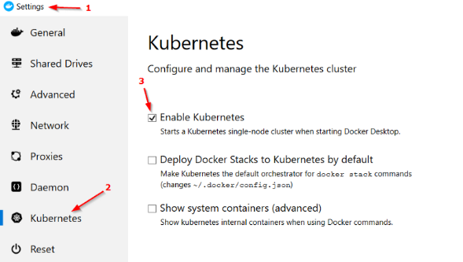
 | step 2: | https://kubernetes.io/docs/tasks/tools/#install-kubectl-on-windows
 | step 3: | ทดสอบด้วยการพิมพ์ kubectl
 | step 4: | kubectl cluster-info
 | step 5: | kubectl get nodes
 | step 6: | "apiVersion: apps/v1 # for versions before 1.9.0 use apps/v1beta2 kind: Deployment metadata: name: nginx-deployment spec: selector: matchLabels: app: nginx replicas: 1 template: metadata: labels: app: nginx spec: containers: - name: nginx image: nginx:1.14.2 ports: - containerPort: 80"
 | step 7: | kubectl apply -f deployment-nginx.yaml
 | step 8: | kubectl get deployment
 | step 9: | kubectl get pod
 | step 10: | kubectl port-forward nginx-deployment-66b6c48dd5-ztzcw 5580:80 | Port-forward from local to container port
 | step 11: | ลองเปิด browser ไปที่ http://localhost:5580/
 | step 12: | kubectl expose deployment nginx-deployment --type=NodePort --name=example-service | Expose service type node port (port random
 | step 13: | kubectl get pods,services
 | step 14: | kubectl describe services example-service | Noted NodePort: for access to service
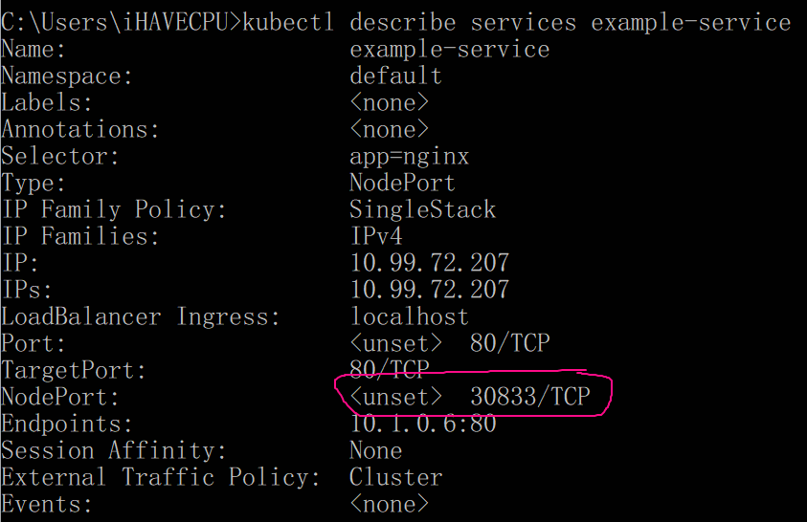

 |  | ใช้ browser เข้าไปที่ localhost:30833

